FF 01
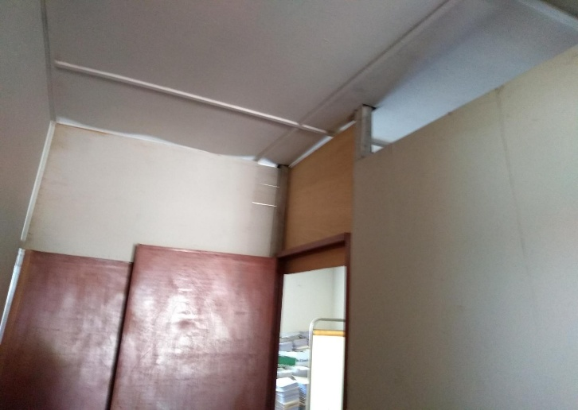
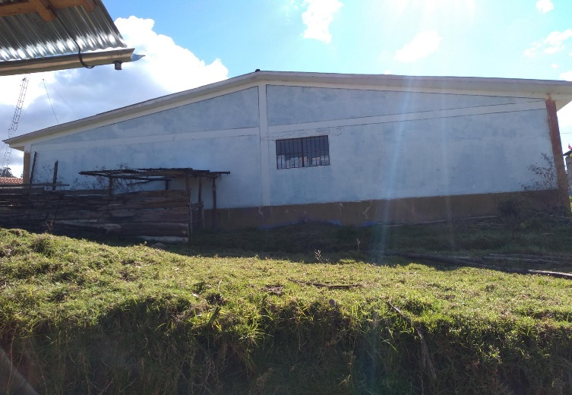
FORMATO FF-01
FICHA TECNICA DE LA IOARR

1 | Nombre de la Unidad Ejecutora |  | Gobierno Regional de Apurímac
 | 1.1 | Dirección | Jr. Puno N° 107
 | 1.2 | Distrito/Provincia/Departamento | Abancay/Abancay/Apurímac
 | 1.3 | Teléfono | 083- 321022 /322170
 | 1.4 | RUC | 20527141762
2 | Nombre del Proyecto |  | "ADQUISICION DE MONITOR MULTI PARAMETRO, CAMA CLINICA RODABLE, ASPIRADOR DE SECRECIONES Y PULSIOXIMETRO; ADEMÁS DE OTROS ACTIVOS EN EL(LA) EESS HUACCANA - HUACCANA DISTRITO DE HUACCANA, PROVINCIA CHINCHEROS, DEPARTAMENTO APURIMAC"
 | 2.1 | Ubicación distrital donde se plantea su ejecución | HUACCANA - CHINCHEROS
 | 2.2 | Código UNICO | 2489378
3 | Costo Total de la Inversión (IOARR) |  | S/. 316,500.00
 | 3.1 | Costo Directo | S/. 278,500.00
 | 3.2 | Costo Indirecto | S/. 38,000.00 |  |  | 6637595.762 | 0 | 0 | 0
4 | Costo Total de la Inversión (Expediente + Ejecución) |  | S/. 505,531.61 |  |  | 3473913.21 | 0 | 0 | 0
 | 4.1 | Costo Directo | S/. 441,917.83 |  | 505531.61 | 3163682.552 | 0 | 0 | 0
 | 4.2 | Costo Indirecto | S/. 63,613.78 |  | 441917.83
5 | Función Programática
 | 5.1 | FUNCION | 20 SALUD
 | 5.2 | PROGRAMA | 0096 ATENCION MEDICA BASICA |  |  | S/429,972.82 | 3473913.21
 | 5.3 | ACTIVIDAD | SERVICIOS DE SALUD |  |  |  | S/429,972.82
 | 5.4 | IOARR | OPTIMIZACIÓN
 | 5.5 | DIVISION FUNCIONAL | 044 SALUD INDIVIDUAL
 | 5.6 | META | COMPONENTES PLANTEADAS
 | 5.7 | FUENTE DE FINANCIAMIENTO | RECURSOS ORDINARIOS
 | 5.8 | MODALIDAD DE EJECUCION | ADMINISTRACIÓN DIRECTA
6 | Tiempo de Ejecución del IOARR |  | 2.5 MESES (02 MESES EJECUCIÓN + 0.5 MESES LIQUIDACIÓN)
7 | Número de Beneficiarios Indirectos del proyecto
8 | Nombre del Responsable de la Elaboración del IOARR
8.1 | Proyectista de Arquitectura |  | NOEL CALLO ARIAS
 | 8.3.1 | Profesión | Arquitecto
 | 8.3.2 | DNI | 41473339
 | 8.3.3 | Registro Profesional N° | CAP. Nª10854
 | 8.3.4 | Dirección
 | 8.3.5 | Teléfono
8.2 | Proyectista de Equipamiento Biomédico |  | VICTOR ALBERTO RODRIGUEZ FLORES
 | 8.6.1 | Profesión | Ing. Electrónico
 | 8.6.2 | DNI | 45916189
 | 8.6.3 | Registro Profesional N° | CIP. 187205
 | 8.6.4 | Dirección
 | 8.6.5 | Teléfono
8.3 | Proyectista Especialista de Costos y Presupuestos |  | DAVID LAZARO JAUREGUI RIVERA
 | 8.6.1 | Profesión | Ing. Civil
 | 8.6.2 | DNI | 41065047
 | 8.6.3 | Registro Profesional N° | CIP. Nª 133824
 | 8.6.4 | Dirección
 | 8.6.5 | Teléfono
9 | Nombre del Responsable de la Ejecución del proyecto
 | 9.1 | Profesión | -
 | 9.2 | DNI | -
 | 9.3 | Registro Profesional N° | -
 | 9.4 | Dirección | -
 | 9.5 | Teléfono | -
10 | Sustento para la presentación del IOARR
 | 10.1 | Descripción de la situación actual
 |  | El establecimiento de Salud designado prara la atención de pacientes con COVID - 19, (leve o mederado) está en el mismo distrito de Huaccana y cuenta con un área de 153.24 m2. Los Servicios Básicos del área a implementar en el Puesto de Salud se encuentran en funcionamiento. Se trata de un Establecimiento que presta servicios de atención preventiva y recuperativa a las familias del Distrito, cuenta con un servicio de desagüe que esta conectado a la red publica, cuenta con suministro eléctrico, sin embargo, es necesario que cuente con un equipo alterno, ya que el sistema actual es muy sensible a presentar fallas. El ambiente asignado para la adecuación cuenta con 8 ambientes, 04 depósitos que hacen un área de 77.84 m2, 01 almacén de productos farmaceuticos de 29.60 m2, 01 consultorio de Psicología de 30.60 m2, 01 consultorio eterno, SS.HH. + lavandería de 6.20 m2 y un pasillo de 29.70 m2. El material de construcción de los muros es de adobe en todos sus ambientes con divisiones tabiquería de ladrillo y drywall, tiene un cielo raso de triply, el material del techo es de tijerales de madera y cobertura tipo teja andina. Los pisos de los ambientes son de cemento con ocre rojo y de los SS HH son de cerámico, cuenta con una vereda perimetral, además cuenta con ventanas y puertas de madera en regular y buen estado. Como se observa, ningún ambiente cumple con los requisitos mínimos exigidos en cuanto al área que deben ocupar para tratar pacientes mediante oxigenoterapia, los cuales serán acondicionados o demolidos si fuese el caso, la construcción es de manera provisional para albergar a dichos pacientes con sintomatología leve a moderado, lo cual incide en la atención a los pacientes de todo el area de influencia del Distrito.

 |  |  |  |  | 77.838

 | 10.2 | Descripción de la situación deseada
 |  | En concordancia con el Decreto de Urgencia N° 026-2020, que establece diversas medidas excepcionales y temporales para prevenir la propagación del Coronavirus (COVID–19) en el territorio nacional, se ve necesaria la intervencion de infraestructura y equipamiento para conbatir la pandemis, para lo cual el objetivo del presente IOARR es establecer una contingencia para pacientes de la primera fase de la enfermedad, en caso de leves o moderados y para los casos graves, se establece el raslado o referencia al Hospital mas cercano - Abancay o Andahuaylas.

 | 10.3 | Contribución del proyecto a la propagación de la pandemis
 |  | Con la implementación del IOARR, contribuirá a la mejor prestación de los servicios de salud en el primer nivel de atención ante la propagación de la pandemia del COVID - 19, en la cual se nombran a continuación: • Cubrir la demanda de infraestructura y equipamiento para el internamiento de pacientes de sintomatología leve o moderado. • Brindar adecuadas condiciones de servicio de salud. • Garantizar la seguridad física de la población atendida y del personal de salud y así evitar la propagación del virus, además de ayudar de pacientes infectados. • Dotar de condiciones para la referencia de pacientes críticos a un nosocomio de mayor complejidad.

11 | Resumen del IOARR (descripción general)
 | El Expediente Técnico tiene una variacion no sustancial con el IOARR viabilizado, el cual comprende de 02 componentes siendo los siguientes: 1. ADECUACIÓN DE LA INFRAESTRUCTURA CON AMBIENTES NECESARIOS. La adecuación de la infraestructura propuesta considera, el mejoramiento de los siguientes ambientes; • Sala de internamiento varones: 49.58 m2. • Sala de internamiento mujeres: 35.29 m2 • Pasillo: 17.03 m2 • Triaje diferenciado: 17.06 m2 • Servicios Higienicos varones: 6.79 m2 • Servicios Higienicos mujeres: 9.74 m2 • Toma de muestras + vestidor: 16.51 m2 2. ADQUISICIÓN DEL EQUIPAMIENTO Y MOBILIARIO PARA LAS ATENCIONES DIFERENCIADAS DE PACIENTES COVID Consiste en la implementación del equipamiento y mobiliario biomédico para los pacientes con sintomatología COVID leve moderado, que necesitan tratamiento de oxigenoterapia.

12 | N° de Folios

13 | Fotografías
 | FOTO N° 01 Vista frontal del área a acondicionar |  |  | FOTO N° 02 Vista lateral de la constrcción existente
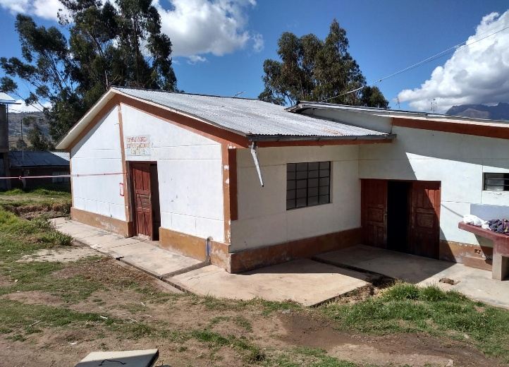
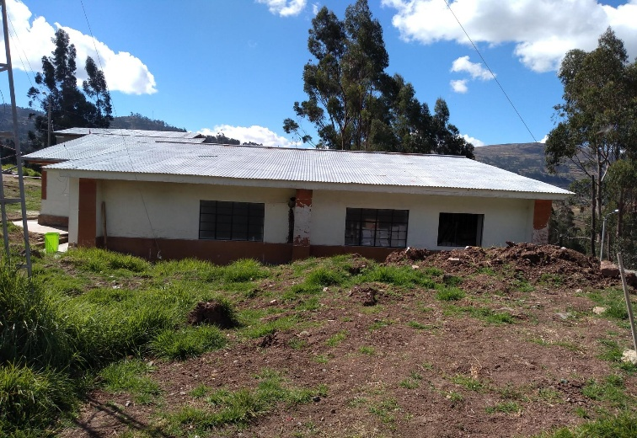

 | FOTO N° 03 SS HH existente |  |  | FOTO N° 04 Vista de los ambientes interiores
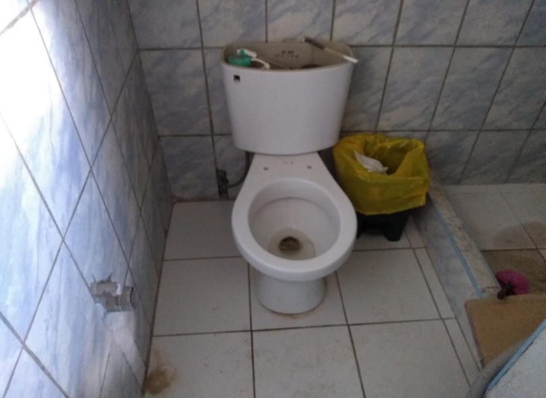
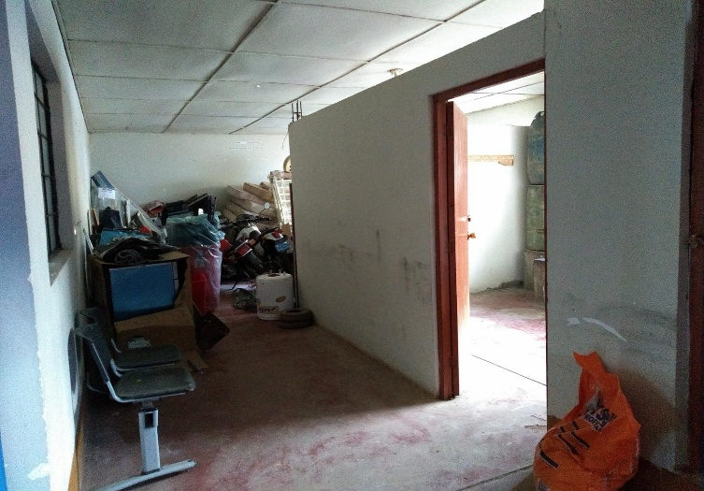

 | FOTO N° 05 Vista de la demolición de mesas de concreto |  |  | FOTO N° 06 Vista de los pisos para mejorar
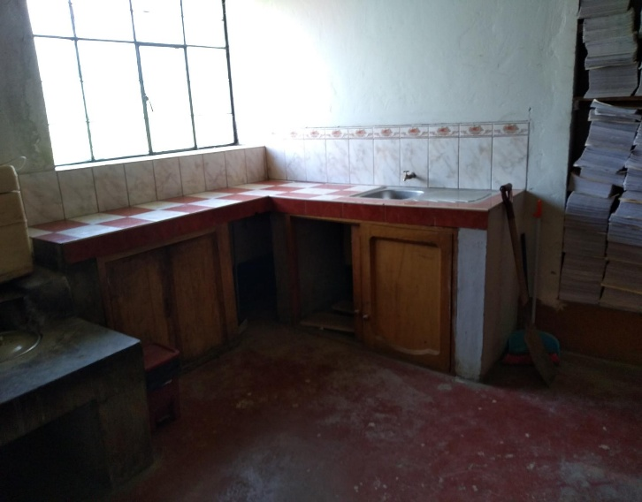
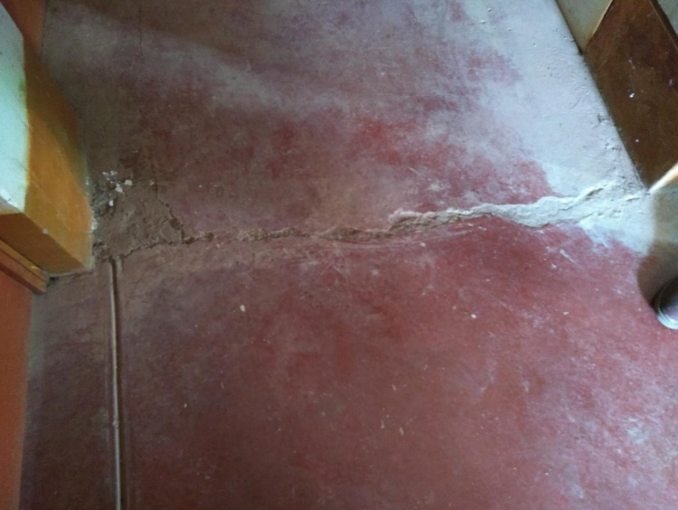

 | FOTO N° 07 Vista del sistema drywall a desmontar |  |  | FOTO N° 08 Vista posterior de la infraestructura

